SAT-OVM-MTN-02
▣ Σενάριο SAT-OMC-MTN-02 : Εγκατάσταση

ΠΡΟΣΩΠΙΚΟ
Tapping card
View Setting Menu
Input the installation information
Downloading the operational files
ΕΕΚ
Validate card
Λήψη Αρχείων απο ΚΕΟ
▶ Περιγραφή και Ροή
Περιγραφή |  | Ένα μενού δίνει τη δυνατότητα στο χρήστη να εγκαταστήσει το λειτουργικό πρόγραμμα και άλλες παραμέτρους. Επίσης ο χρήστης μπορεί να χρησιμοποιήσει αυτό το μενού για να εγκαταστήσει τις μεταβλητές CARD/SAM και άλλα βοηθητικά προγράμματα
Ροή εργασιών

▶ Προετοιμασία
Προετοιμασία |  | ΕΕΚ 1 EA, ΚΕΟ 1 EA

▶ Δεδομένα
Αρ. | Αντικείμενο | 1 | 2 | 3 | 4 | 5
1 | N/A

001
Test Case -SAT-OVM-MTN-02-001 : Input the installation information

1. Test Scenario
Test date |  | 1st |  | Tester |  | 1st
 |  | 2nd |  |  |  | 2nd
 |  | 3rd |  |  |  | 3rd

Staff Card Tap
Select Transit Mode
Select OSCVM Sequence
Description |  | Input the installation information |  |  |  |  | Written by |  | Süleyman Kabadayı
Flow

NO | Task | Test data | Expected result | Person in charge | Result |  | Pass/Fail |  |  | Remark
 |  |  |  |  |  |  | 1st | 2nd | 3rd
1 | 1.Taps Staff card on the OSCVM | Test Data : A | Success to Login | KIM J.E. | 1st |  |  |  |  | Test Data:C
 |  |  |  |  | 2nd
 |  |  |  |  | 3rd
3 | 1.Select the Installation menu 2.Input data for the installation 3.At last, select the finish 4. Touch [ok] | Test Data : B (input data for installation) | 1. Display the screen of downloading progress 2. Display the screen of installaion finished | KIM J.E. | 1st |  |  |  |  | Test Data:D
 |  |  |  |  | 2nd
 |  |  |  |  | 3rd

NO | Item
A | Staff card | Staff Card for testing
B | the data for installation | the installation data ard included as follows: -. Selection of transit mode -. Selection of OSCVM sequence -. In case of Tram, select the OVMC seq (These information can be changed in the future as the changing of software logic.)
C | 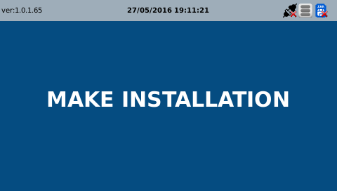 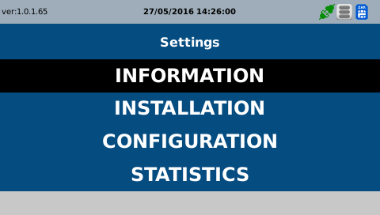
D | 